Sheet1
smiles | ROMol | inchikey | er. | RT | ΔΔG.expt.
c1ccccc1C(=O)C | 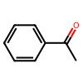 | KWOLFJPFCHCOCG-UHFFFAOYSA-N | 14 | 0.5137185 | 0.93254803873
c12ccccc1CCCC2(=O) | 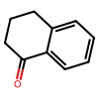 | XHLHPRDBBAGVEG-UHFFFAOYSA-N | 3 | 0.5137185 | 1.7857362048
C(=O)(c1ccc(Br)cc1)CCC(=C(C)O2)N=C2c1ccccc1 | 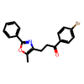 | BNHWVVZKIRGNQP-UHFFFAOYSA-N | 5 | 0.5893385 | 1.7352712513
O=C(C1(SCCCS1)C)C | 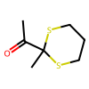 | VMRQGIZTJXUKOC-UHFFFAOYSA-N | 3 | 0.5893385 | 2.0485987877
O=C(C1(SCCCS1)CCC)C | 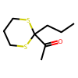 | VGILRKSMCQEBQX-UHFFFAOYSA-N | 3.5 | 0.5893385 | 1.9547061735
O=C(C1(SCCCS1)Cc2ccccc2)C | 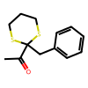 | BUGAWHGFHCGVJM-UHFFFAOYSA-N | 2 | 0.5893385 | 2.2935995368
O=C(C1(SCCCS1)c2ccccc2)C | 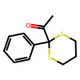 | AKGCOZAZSFAAHV-UHFFFAOYSA-N | 5 | 0.5893385 | 1.7352712513
O=C(C1(SCCCS1)c2ccccc2)CC | 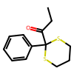 | ASVUIBJURLQPRF-UHFFFAOYSA-N | 20 | 0.5893385 | 0.81699663934
O=C(C1(SCCCS1)CO[Si](C)(C)C(C)(C)C)C | 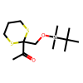 | LPDYSWVYMLFPQS-UHFFFAOYSA-N | 2.5 | 0.5893385 | 2.1590779252
O=C1C2(SCCCS2)CCCC1 | 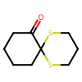 | SPPROIKVDXPQCQ-UHFFFAOYSA-N | 2 | 0.5893385 | 2.2935995368
O=C(CCc1ccccc1)C | 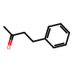 | AKGGYBADQZYZPD-UHFFFAOYSA-N | 28.5 | 0.5893385 | 0.54206964052
O=C1C(C=CS2)=C2S(CC1)(=O)=O | 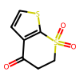 | QFQIXUPQDKOJMH-UHFFFAOYSA-N | 2 | 0.5137185 | 1.9993000858
O=C(CCl)C12CC3CC(CC(C2)C3)C1 | 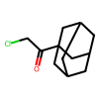 | LOCZPXWXTBYAPF-UHFFFAOYSA-N | 97.3 | 0.5933185 | -2.1267781775

